DT検索ツール
検索結果 | 非該当 | 調べる製造番号

DT4281、DT4282 無償再調整対象製造番号

DT4281 新品出荷品
DT4281 |  |  |  | DT4281-19 | DT4281-20
220847918 | 220951818 | 221056740 | 221139594 | 221143161 | 220853085 | 220937874
220847920 | 220951820 | 221056742 | 221139596 | 221143163 | 220853087 | 220937876
220847922 | 220951822 | 221056746 | 221139598 | 221143165 | 220853089 | 220960600
220847924 | 220951834 | 221056748 | 221139600 | 221143167 | 220853091 | 220960602 | 本体背面
220847926 | 220951836 | 221056750 | 221139601 | 221143169 | 220853093 | 220960604 | 製造番号ラベル
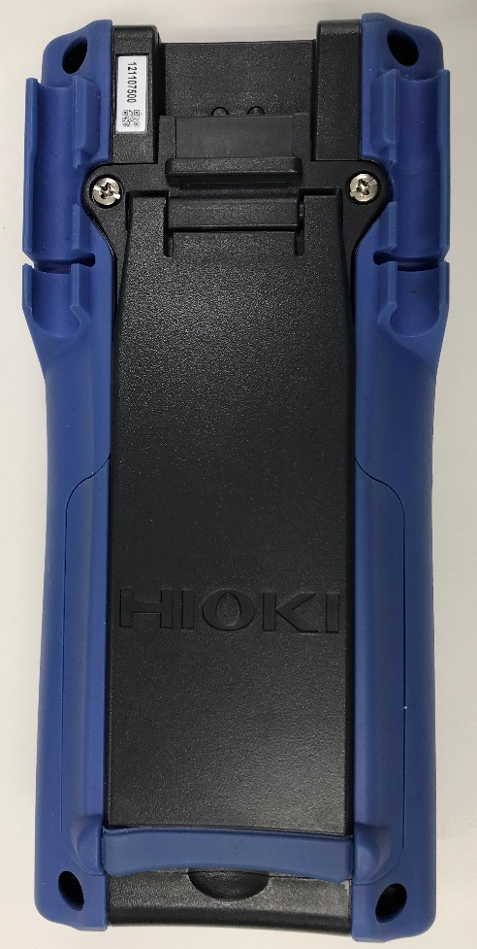
220847930 | 221010811 | 221056754 | 221139603 |  | 220853095 | 220960606
220847934 | 221010815 | 221056756 | 221152544 |  | 220853097 | 220960608
220847936 | 221010817 | 221117470 | 221152546 |  | 220853099 | 220960614
220909730 | 221010819 | 221117472 | 221152548 |  | 220853101 | 220960616
220909732 | 221010821 | 221117474 | 221152550 |  | 220853103 | 220960618
220909734 | 221010823 | 221117476 | 221152551 |  | 220917375
220909736 | 221010825 | 221117478 | 221208640 |  | 220917377
220909742 | 221010827 | 221117480 | 221220253 |  | 220917379
220909744 | 221014885 | 221117482 |  |  | 220917381
220920224 | 221014888 | 221117484 |  |  | 220917383
220920229 | 221014889 | 221117486 |  |  | 220917385
220926206 | 221027786 | 221117488 |  |  | 220917387
220926208 | 221027794 | 221130409 |  |  | 220917389
220926214 | 221038200 | 221130411 |  |  | 220917391
220932832 | 221038206 | 221130413 |  |  | 220917393
220932834 | 221038208 | 221130415 |  |  | 220937858
220932842 | 221038210 | 221130417 |  |  | 220937860
220932844 | 221038211 | 221130419 |  |  | 220937862
220932847 | 221045968 | 221130421 |  |  | 220937864
220932848 | 221045969 | 221130423 |  |  | 220937866
221045962 | 221045970 | 221130424 |  |  | 220937868
221045964 | 221045971 | 221139592 |  |  | 220937870

DT4281-30 | DT4281-40 | DT4281-42 | DT4281-43
221045974 | 220932850 | 221010829 | 221038213
221045976 | 221220256 |  | 221038215
221139607 |  |  | 221056758
221139609
221152556
221152558
221152560
221152561
221152562

DT4281修理・校正品
131031268 | 170919087 | 180827590
141022690 | 180128071 | 200515915
150337176 | 180351209 | 200533375
150708438 | 180538050 | 200717572
170108382

DT4282 新品出荷品
DT4282
220836599 | 220850457 | 220935506 | 221014903 | 221041291 | 221124098
220836601 | 220905311 | 220935508 | 221018258 | 221041293 | 221146147
220836603 | 220905315 | 220935511 | 221018263 | 221041295 | 221146155
220836604 | 220905317 | 220935513 | 221018264 | 221041297 | 221155348
220836607 | 220905319 | 220935515 | 221018265 | 221041299 | 221206495
220836609 | 220905321 | 220935517 | 221018268 | 221048559 | 221206507
220836611 | 220905323 | 220935519 | 221018271 | 221048561 | 221217273
220836612 | 220905325 | 220941311 | 221018273 | 221048563 | 221217275
220836613 | 220905329 | 220941313 | 221022925 | 221048565 | 221217277
220836615 | 220911369 | 220941317 | 221022929 | 221048569
220839483 | 220911371 | 220941319 | 221022931 | 221048571
220839489 | 220911377 | 220941321 | 221022933 | 221048573
220839491 | 220911379 | 220941325 | 221022935 | 221048575
220839498 | 220923072 | 220941327 | 221022937 | 221055780
220839500 | 220923078 | 220959057 | 221022939 | 221055782
220839501 | 220923080 | 220959059 | 221022941 | 221055786
220842229 | 220923082 | 220959061 | 221032793 | 221055791
220842231 | 220923084 | 221005566 | 221032796 | 221055795
220842233 | 220923088 | 221005572 | 221032797 | 221055798
220842235 | 220929537 | 221005578 | 221032798 | 221111136
220842237 | 220929539 | 221011997 | 221032799 | 221111138
220842241 | 220929541 | 221012001 | 221037583 | 221111142
220842243 | 220929543 | 221012003 | 221037585 | 221111144
220842247 | 220929545 | 221012007 | 221037595 | 221124085
220850444 | 220929547 | 221012009 | 221041281 | 221124087
220850446 | 220929549 | 221014895 | 221041283 | 221124089
220850448 | 220929550 | 221014897 | 221041285 | 221124095
220850450 | 220929552 | 221014901 | 221041287 | 221124096

DT4282-20 |  |  | DT4282-30 | DT4282-40 | DT4282-42 | DT4282-43
220845909 | 220948619 | 221027807 | 221014907 | 220911381 | 220850462 | 221022943
220845911 | 220948621 | 221027809 | 221014909 | 220929554 | 221005584 | 221043453
220845913 | 220948623 | 221027811 | 221043441 | 221032801
220845915 | 220953783 | 221027813 | 221043442 | 221032803
220845916 | 220953785 | 221043425 | 221043444 | 221032805
220845918 | 220953787 | 221043428 | 221043446 | 221032806
220845921 | 220953789 | 221043431 | 221043448 | 221032807
220845922 | 220953791 | 221043433 | 221043451 | 221032808
220845926 | 220953793 | 221043435 | 221149542 | 221032809
220845927 | 220953795 | 221043437 | 221149544 | 221037597
220914495 | 220953797 | 221043439 | 221149546 | 221037598
220914497 | 220953799 | 221050561 | 221149548 | 221037599
220914499 | 220953801 | 221050563 | 221149550 | 221037601
220914501 | 220957395 | 221050565 | 221149552 | 221111146
220914503 | 220957397 | 221050567 | 221149554 | 221111148
220914505 | 220957399 | 221050569 | 221149556 | 221155352
220914507 | 220957401 | 221050571 | 221149558 | 221155354
220914509 | 220957404 | 221050573 | 221149560 | 221155356
220914512 | 220957408 | 221050575 | 221155349 | 221155358
220945406 | 220957410 | 221050577 | 221214104 | 221155360
220945407 | 220957412 | 221050579 | 221214106 | 221155362
220945408 | 221025200 | 221104755 | 221214108 | 221155365
220945411 | 221025202 | 221104757 |  | 221162489
220945413 | 221025205 | 221104759 |  | 221162491
220945415 | 221025207 | 221104761 |  | 221162493
220945417 | 221025209 | 221104763 |  | 221162495
220945419 | 221025210 | 221104765 |  | 221162497
220945421 | 221025211 | 221104769 |  | 221162499
220945423 | 221025213 | 221104771 |  | 221162501
220948605 | 221025215 | 221104773 |  | 221162503
220948607 | 221027795 | 221107339 |  | 221162505
220948609 | 221027797 |  |  | 221162507
220948611 | 221027799 |  |  | 221206513
220948613 | 221027801 |  |  | 221206515
220948615 | 221027803 |  |  | 221206517
220948617 | 221027805

DT4282修理・校正品
140123530 | 140601694 | 210310625
140322704 | 190225253 | 210310626
140336917 | 200406078 | 220309303

